Temas Analíticos Bloque 1
BLOQUE 1

Formato para documentar los temas analíticos y análisis requeridos identificados a partir de las entrevistas |  |  |  |  |  |  | Análisis implementados

Tema analítico | Análisis requeridos o inferidos | Categoría del análisis - Tablero de control, análisis OLAP | Procesos de negocio | Fuentes de datos y datos | Rol del tomador de decisión | Decisiones a tomar | Impactos o beneficios que puede traer a la organización
Desarrollo departamental | Análisis por departamentos que permita analizar si los cambios en infraestructura del aeropuerto se reflejaron en un cambio en el PIB | Tablero de control | Evaluar el desarrollo económico y competitividad de la región | Cambios en infraestructura de aeropuertos por departamento Información de PIB por departamento 2014 al 2020 | Ministerio de comercio, industria y turismo | 1. Incrementar/Reducir las tarifas para aquellas aerolineas que tienen una gran presencia en aquellas regiones dónde el PIB es bajo en relación y el número de vuelos es alto. | 1. Incremento en el PIB en aquellos departamentos seleccionados.
 | Impacto del número de vuelos de ingreso al departamento vs la variación en el PIB |  |  |  |  | 2. Incrementar/Reducir los fletes y tarifas a aeropuertos en lso que el PIB sea bajo y el número de vuelos alto.
 | Este análisis integró los datos históricos del PIB al modelo de datos con el fin de evaluar las tendencias en relación con incremento del PIB y su relación con la variación de condiciones de infraestructura del aeropuerto, cantidad de vuelos y carga transportada. | OLAP |  |  | Ministerio de Transporte | Ampliar/Reducir infraestructura de algún aeropuerto en función de la variación de vuelos que se observa | Mejor aprovechamiento de la infraestructura aeroportuaria del país
 |  |  |  |  |  | Identificar en qué aeropuertos se está desaprovechando la capacidad para analizar junto con los propietarios/explotadores sus causas y tomar decisiones en pro de maximizarla | Contar con un análisis que le permita tomar decisiones sobre la infraestructura del aeropuerto

Generación empleo sector hotelero | Variación en el índice de empleo generado vs cantidad de vuelos entrantes | OLAP | Contratación de nuevo personal en empresas actuales y creación de nuevas empresas | DANE: muestra mensual de hoteles del 2008 al 2020

Ingeligencia de negocios | Identificación de hotspots a nivel nacional | Tablero de control | Contratación de personal temporal, Marketing y ventas | Aerocivil: Información mensual de vuelos origen-destino desagregada por fechas de vuelos
 | Indice de estacionalidad de vuelos por temporada durante el año | Tablero de control |  | Información de vuelos actual

# | Nombre | Descripcion | Proveedor | Potencial para la organización al usarla | Filas | Columnas | Frecuenca Generación | Confiabilidad información
1 | Producto Interno Bruto por regiones | El producto interior bruto (PIB) es un indicador económico que refleja el valor monetario de todos los bienes y servicios finales producidos por un territorio en un determinado periodo de tiempo. Este indicador es medido de manera anual por el Departamento Administrativo Nacional de Estadística (DANE) según la región y la actividad económica del pais | DANE | El Producto Interno Bruto (PIB) es un indicador del desarrollo socioeconómico del pais y por lo tanto está relacionado con los avances en la infraestructura de los aeropuertos. Esta fuente permitiría entender el impacto que genera los cambios en la infraestructura aeroportuaria de cada región en el PIB de cada departamento, pues al tener por ejemplo una mayor longitud y ancho de pista, se puede transportar un mayor número de personas y carga que generan mayores contribuciones económicas al pais | 33 filas, donde 32 corresponden a los nombres de los departamentos del pais y 1 corresponde a los datos del PIB de Bogotá D.C | 9 columnas :Código Departamento (DIVIPOLA),DEPARTAMENTOS,2014,2015,2016,2017,2018 2019 y 2020 | Periodicidad Anual | El DANE es la entidad responsable de la producción de estadísticas oficiales en Colombia y con base en estas se soportan las decisiones tomadas en el pais, por lo tanto es una fuente de datos confiable
2 | Muestra Mensual de hoteles (MMH) | Indaga por los ingresos de los hoteles, las remuneraciones, el personal promedio ocupado, el porcentaje de ocupación, el motivo de viajes de los huéspedes residentes y no resientes alojados en los hoteles y las tarifas promedio por tipo de habitación | DANE | El transporte de pasajeros en el país esta estrechamente relacionado con el sector hotelero y de turismo, ya que gran parte de las personas que usan este medio de transporte lo hacen con fines de ocio. Esta fuente permitiría evidenciar, analizar y entender el impacto que tiene la variación en la insfraestrucutra de los aeropuertos con la generación de empleo del sector., con la premisa de que a mayor capacidad de infrestructura se pueden atraer vuelos mas grandes y mas personas. Esta fuente actualmente tiene una granularidad a nivel nacional | 188 filas, correspondientes a los meses comprendidos entre 2010 a 2019 | 13 columnas: Variación anual - Total del personal,Variación anual - Personal permanente,Variación anual - Resto de personal,Variación Año corrido - Total del personal,Variación Año corrido - Personal permanente,Variación Año corrido - Resto de personal,Variación Acumulada doce meses - Total del personal,Variación Acumulada doce meses - Personal permanente,Variación Acumulada doce meses - Resto de personal,Contribución anual por categoría de personal a la variación total (puntos porcentuales) - Total del personal,Contribución anual por categoría de personal a la variación total (puntos porcentuales) - Personal permanente,Contribución anual por categoría de personal a la variación total (puntos porcentuales) - Resto de personal | Periodicidad Mensual | El DANE es la entidad responsable de la producción de estadisticas oficiales de Colombia, es una fuente de datos confiable | 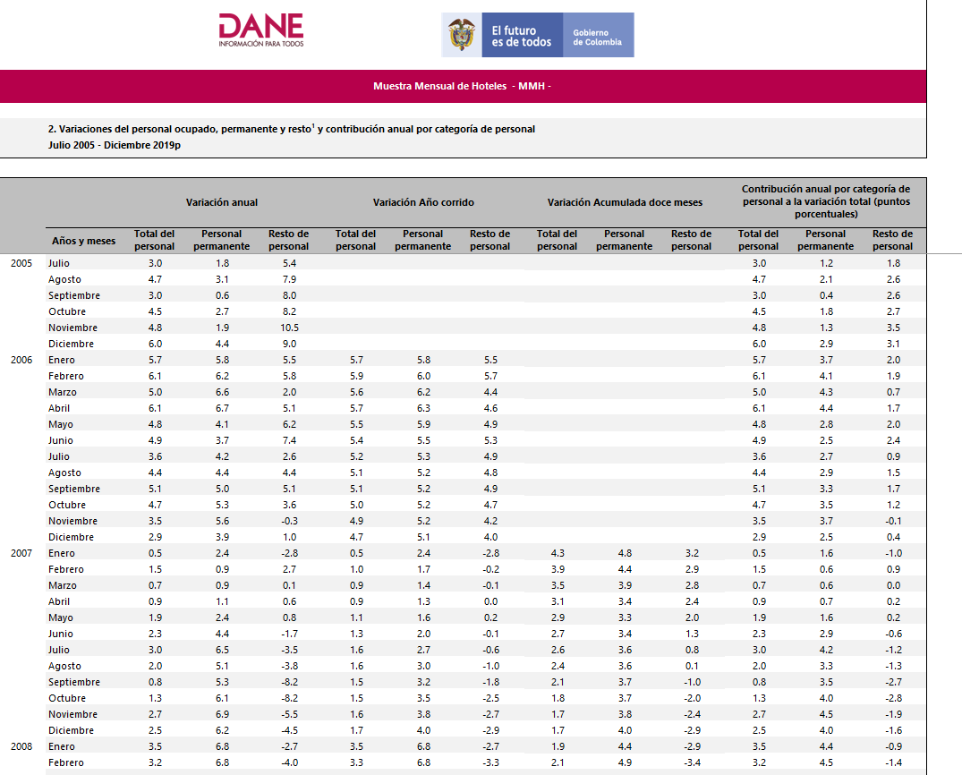
3 | Vuelos de Origen-Destino | En esta fuente se registran los vuelos nacionales e internacionales que suceden en un mes determinado. Se tienen datos respecto a la ciudad de origen y destino, la aerolinea, la carga, el tipo de vuelo y la fecha en la que sucede el vuelo. | AEROCIVIL | Esta fuente le permite al negocio conocer aquellos destinos que son frecuentados por pasajeros que salen de Colombia. Así como que aeropuertos son los más usados en el proceso, la cantidad de pasajeros que salen de estos y las fechas en las que esto sucede. | Aproximadamente 30000 filas distribuidas en 4 archivos correspondientes a los años 2014 - 2018. Cada registro corresponde a un vuelo. | 16 columnas: sigla, empresa, origen, destino, pasajeros, tráfico, tipovuelo, carga (Kg), Correo (Kg), Ciudad Origen, Ciudad Destino, Nombre Empresa, Apto Origen, Apto Destino, mes, año | Para datos recientes es mensual, para datos antiguos estos están agrupados por año. | La aerocivil es la entidad encargada de regular la navegacióin y el espacio aéreo Colombia. | 